CALCUL
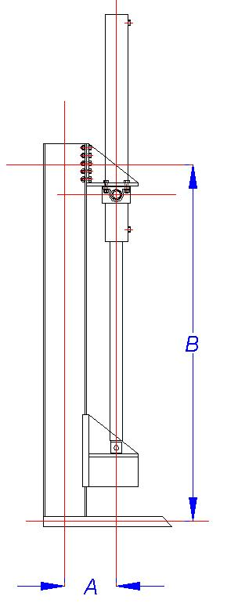
Bon alors comment qu'c'est-y qu'ça marche ???
Toutes les cases à remplir sont blanches !!!
Il remplit ce qu'il faut LA, LA et LA...
Il remplit LA si son acier n'est pas le même que tout le monde (ou pour changer le coefficient de sécurité) sinon il laisse tomber...
Excel y calcule le moment de flexion dans la poutre et en déduit le module élastique qu'il faut... Ce calcul permet de pré-déterminer une liste de profilés dans les 4 types les plus rencontrés...
Après il faut regarder les hauteur de profilés obtenues ICI et les retaper LA (j'ai pas réussi à faire en sorte qu'excel se débrouille tout seul de ce côté là...).
Ce deuxième tableau permet de contrôler si le profilé pré-déterminé au-dessus va tenir en ajoutant la force de traction sur la poutre...
Et au bout de la ligne ça dit si ça l'fait ou pas, si ça passe pas faut saisir la taille au dessus dans la liste des profilés dispo...
 |  |  | DESCRIPTION FENDEUSE
 |  |  | A |  | mètre | entraxe poutre / vérin
 |  |  | B |  | mètre | entraxe fixation verin / plancher
 |  |  | FORCE VERIN |  | tonnes

 |  |  | CONDITION RESISTANCE
 |  |  | Re | 240 | N/mm² | Resistance élastique
 |  |  | s | 1.5 | ss unité | coeff sécurité
 |  |  | Re/s | 160 | N/mm² | Resistance pratique

 |  |  | CALCUL MOMENT FLEXION
 |  |  | Mf | 0 | N.m
 |  |  | CALCUL MODULE ELASTIQUE MINIMUM
 |  |  | Wel | 0 | cm3
 |  |  | DETERMINATION PROFILE AVEC MODULE DE FLEXION
 |  |  | PROFIL | DIMENSION | W |  | S |  | I
 |  |  | IPE | #N/A | #N/A | cm3 | #N/A | cm² | #N/A | cm4
 |  |  | IPN | #N/A | #N/A | cm3 | #N/A | cm² | #N/A | cm4
Pour l'instant le calcul de flèche ne fonctionne pas mais ça n'a pas l'air de bouger beaucoup quand on prend un profilé qui résiste à la contrainte maximale ...
 |  |  | HEA | #N/A | #N/A | cm3 | #N/A | cm² | #N/A | cm4
 |  |  | HEB | #N/A | #N/A | cm3 | #N/A | cm² | #N/A | cm4

DETERMINATION AVEC CONTRAINTE MAXIMALE |  |  |  |  |  |  |  | LISTE DES PROFILES DISPO
 |  | W | S | σmax |  |  |  | IPE | IPN | HEA | HEB
IPE |  | #N/A | #N/A | #N/A | #N/A |  |  | 80 | 80 | 100 | 100
IPN |  | #N/A | #N/A | #N/A | #N/A |  |  | 100 | 100 | 120 | 120
HEA |  | #N/A | #N/A | #N/A | #N/A |  |  | 120 | 120 | 140 | 140
HEB |  | #N/A | #N/A | #N/A | #N/A |  |  | 140 | 140 | 160 | 160
 |  |  |  |  |  |  |  | 160 | 160 | 180 | 180
 |  |  |  |  |  |  |  | 180 | 180 | 200 | 200
 |  |  |  |  |  |  |  | 200 | 200 | 220 | 220
CALCUL DE LA FLECHE |  |  |  |  |  |  |  | 220 | 220 | 240 | 240
 |  | I (moment inertie) | Flèche |  |  |  |  | 240 | 240 | 260 | 260
IPE | 300 | 8356 | #DIV/0! |  |  |  |  | 270 | 300 | 280 | 280
IPN | 300 | 9800 | #DIV/0! |  |  |  |  | 300 |  | 300 | 300
HEA | 240 | 7763 | #DIV/0! |  |  |  |  | 330 |  | 320 | 320
HEB | 220 | 8091 | #DIV/0! |  |  |  |  | 360 |  | 340 | 340
 |  |  |  |  |  |  |  | 400 |  | 360 | 360
 |  |  |  |  |  |  |  | 450 |  | 400 | 400
 |  |  |  |  |  |  |  | 500

